信用交易
融资融券市场交易数据统计（20220825）

标的证券 | 融资融券余额（亿元） | 融资余额（亿元） | 融券余额（亿元） | 融资买入额（亿元） | 融资融券规模变化（亿元） | 融资余额增幅(‰) | 融券余额增幅(%)
统计数据 | 16,338.20 | 15,262.87 | 1,075.33 | 626.38 | -27.54 | -2.01 | 0.30
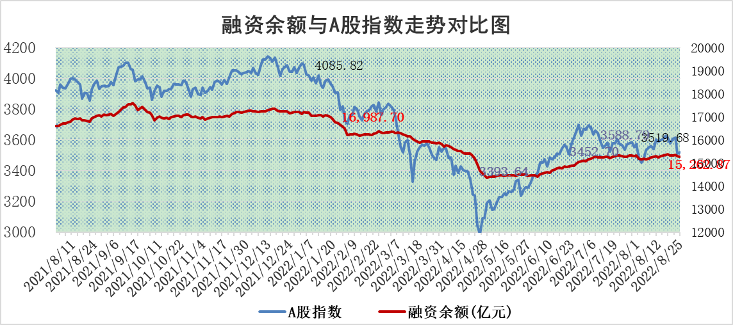

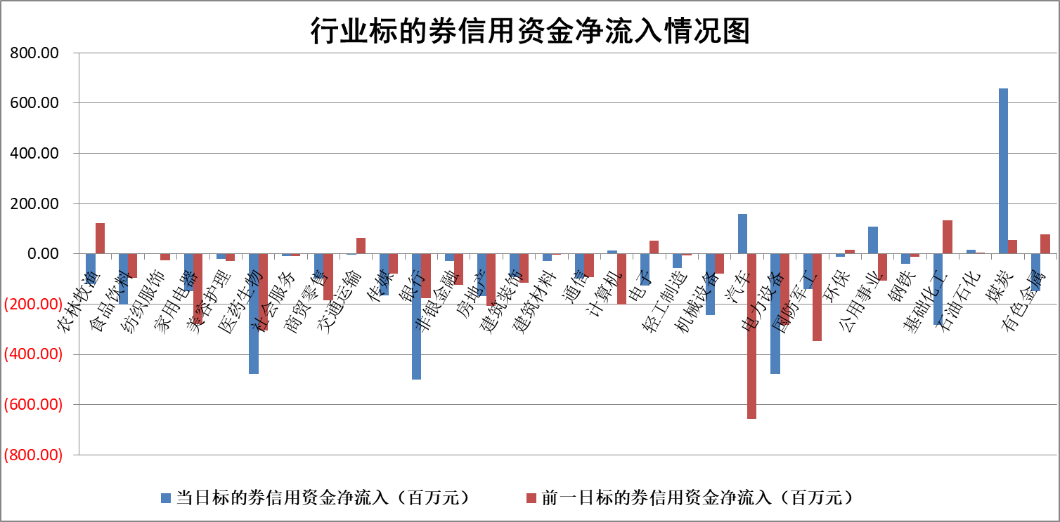

标的基金代码 | 标的基金简称 | 融资余额/市值(%) | 融资余额增幅(%) | 融资买入额/成交金额(%) | （融资余额净增额-融券余额净增额）/市值(‱) | 融券余额降幅(%) | ABS[（融资余额净增额-融券余额净增额）/市值净增额-1](%)
159902 | 华夏中小板ETF | 1.65 | 0.57 | 0.07 | -18.15 | -34.68 | 92.93
159915 | 易方达创业板ETF | 1.45 | 10.79 | 17227.74 | 16.55 | 3.73 | 104.44
159919 | 嘉实沪深300ETF | 5.31 | 0.19 | 1.35 | 0.99 | 0.02 | 100.53
159920 | 华夏恒生ETF | 111.90 | 0.00 | 19.23 | 0.15 | 14.92 | 100.20
159922 | 嘉实中证500ETF | 0.70 | -3.65 | 59.44 | 40.95 | 3.16 | 114.26
159925 | 南方沪深300ETF | 0.02 | -49.60 | 0.01 | -1.71 | 0.00 | 99.10
159928 | 消费ETF | 0.87 | 3.05 | 5.25 | 2.62 | 0.57 | 104.57
159934 | 易方达黄金ETF | 460.16 | -0.22 | 14.31 | -99.17 | 0.00 | 285.84
159939 | 全指信息技术ETF | 0.63 | 0.35 | 36.34 | 0.22 | 0.00 | 100.05
159940 | 全指金融地产ETF | 0.33 | -2.63 | 0.10 | -0.90 | 0.00 | 97.32
159995 | 半导体芯片ETF | 1.85 | 2.18 | 230.48 | 4.37 | 1.95 | 101.02
159997 | 天弘中证电子ETF | 2.76 | -0.26 | 9.37 | -4.20 | -38.02 | 99.08
159998 | 天弘中证计算机主题ETF | 0.16 | 14.27 | 0.02 | 2.00 | 0.00 | 100.53
510050 | 华夏上证50ETF | 11.61 | 0.32 | 112.14 | 2.94 | -5.78 | 101.18
510180 | 华安上证180ETF | 0.48 | 0.36 | 2.64 | 0.32 | 21.19 | 100.25
510880 | 华泰柏瑞红利ETF | 0.16 | 7.77 | 0.98 | 3.49 | 56.28 | 101.77
510900 | 易方达恒生H股ETF | 152.84 | 0.01 | 5.80 | 1.75 | 0.00 | 101.47
511010 | 5年期国债ETF | 0.00 | 0.00 | 0.00 | 0.00 | 0.00 | 100.00
511380 | 可转债及可交换债券ETF | 36.44 | -0.13 | 1.22 | -4.63 | 0.00 | 101.18
512000 | 全指证券ETF | 6.70 | -1.24 | 30.88 | -6.94 | 3.04 | 95.81
512010 | 沪深300医药卫生ETF | 5.35 | -0.53 | 33.03 | -3.47 | -3.62 | 94.35
512070 | 沪深300非银ETF | 2.86 | -1.37 | 27.21 | -6.14 | -23.39 | 105.98
512400 | 南方中证申万有色金属ETF | 1.07 | 1.72 | 0.44 | -0.02 | -2.50 | 99.99
512580 | 广发中证环保产业ETF | 0.69 | -13.86 | 0.07 | -9.71 | 3.07 | 96.94
512660 | 国泰中证军工ETF | 2.60 | 4.56 | 32.15 | 10.84 | -0.95 | 102.38
512800 | 华宝中证银行ETF | 12.93 | 0.18 | 2.55 | -2.88 | -72.49 | 93.86
512980 | 广发中证传媒ETF | 1.63 | 1.53 | 77.23 | 2.61 | 5.67 | 102.28
515030 | 华夏中证新能源汽车ETF | 1.38 | 3.76 | 15.24 | 10.56 | 27.60 | 104.85
515050 | 华夏中证5G通信主题ETF | 1.46 | 3.38 | 79.07 | 5.03 | 4.53 | 101.12
515070 | 华夏中证人工智能ETF | 1.27 | 3.57 | 0.71 | 4.39 | 0.00 | 101.45
标的股票比较指标 |  | 融资余额/流通A股市值(%) | 融资余额增幅(%) | 融资买入额/成交金额(%) | （融资余额净增额-融券余额净增额）/流通A股市值(‱) | 融券余额降幅(%) | ABS[（融资余额净增额-融券余额净增额）/流通A股市值净增额-1](%)
前十名标的个股 |  | 丹邦科技 | 天威视讯 | 万德斯 | 沃尔核材 | 兆日科技 | 仲景食品
 |  | 易见股份 | 科士达 | 梦网集团 | 康平科技 | 石化机械 | 飞荣达
 |  | 聚龙股份 | 风神股份 | 外高桥 | 杭萧钢构 | 凤凰股份 | 博实股份
 |  | 绿庭投资 | 康平科技 | 东湖高新 | 翔丰华 | 恒泰艾普 | 完美世界
 |  | 西水股份 | 京粮控股 | 农业银行 | 京粮控股 | 安妮股份 | 国际实业
 |  | 仁东控股 | 聚辰股份 | 东来技术 | 风神股份 | 三江购物 | 浙数文化
 |  | 数码科技 | 沃尔核材 | 中国银行 | 天融信 | 京源环保 | 南京证券
 |  | 海兰信 | 国新能源 | 杭萧钢构 | 中通客车 | 八亿时空 | 爱博医疗
 |  | 中体产业 | 城发环境 | 电连技术 | 软控股份 | 贵州轮胎 | 傲农生物
 |  | 全柴动力 | 瑞丰新材 | 沃尔核材 | 赢合科技 | 创力集团 | 长春高新
后十名标的个股 |  | 广田集团 | 步科股份 | 中材国际 | 江淮汽车 | 东风科技 | 沃尔核材
 |  | 延安必康 | 新潮能源 | 兴业证券 | 步科股份 | 中国中期 | 风神股份
 |  | 曙光股份 | 天成自控 | 中元股份 | 绿的谐波 | 宋都股份 | 中视传媒
 |  | 龙净环保 | 安井食品 | 广田集团 | 仲景食品 | 申达股份 | 大湖股份
 |  | 中嘉博创 | 创维数字 | 延安必康 | 大立科技 | 航民股份 | 天宸股份
 |  | 泰禾集团 | 重庆啤酒 | 曙光股份 | 首航高科 | 润欣科技 | 碧水源
 |  | 苏宁易购 | 绿的谐波 | 龙净环保 | 中国宝安 | 新力金融 | 神州数码
 |  | 中信国安 | 安集科技 | 中嘉博创 | 国际实业 | 桐昆股份 | 宝鹰股份
 |  | 台海核电 | 仲景食品 | 泰禾集团 | 新潮能源 | 杭电股份 | 神火股份
 |  | 当代文体 | 广宇发展 | 苏宁易购 | 世嘉科技 | 雪天盐业 | 通化金马
说明：1.以上普通交易数据和信用交易数据皆以交易日收盘后数据为基准；2.上述标的证券总数据只计算标的证券市场总数据，不包括从标的证券中调出去标的证券数据，所以与交易所公布的总值略有不同； 3.上述行业采用申万一级行业分类；4.以上标的基金和标的个股中比较的6个指标值中：前5个（从左至右）为正向指标，值越大排名越靠前；第6个为逆向指标，值越小，排名越靠前；5.第6个指标中ABS[]表示求绝对值，其主要用于考量信用资金相对净流入对股价相对净变化的贡献程度；6.数据来源：wind，交易所。

